요구사항 정의서
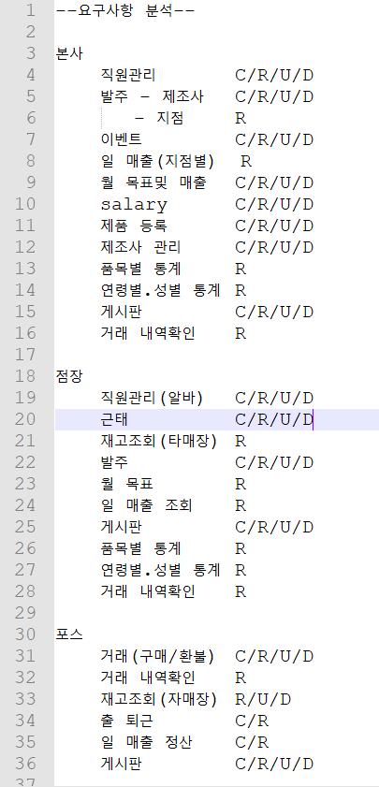
NO. | 분류 | 요구사항 | 설명 | 수용여부 | 비고
1 | 본사 | 직원 관리 | 본사 관리자가 사원(아르바이트 포함) 조회 및 등록/퇴사/수정 가능
2 |  |  | 본사 관리자가 모든 정사원과 아르바이트생의 근태를 조회할 수 있다.
3 |  | 급여 관리 | 본사 관리자가 전 지점의 정사원과 아르바이트생의 월급 DATA를 조회 및 등록/수정 가능(퇴사 시 0원 처리)
4 |  | 제품 | 본사 관리자가 제품의 정보를 등록/삭제/수정/조회 가능
5 |  | 제조사 관리 | 본사 관리자가 제조사의 정보를 등록/삭제/수정/조회 가능
6 |  | 발주 | 본사 관리자가 제조사에 요청한 발주정보를 등록/삭제/수정/조회 가능
7 |  |  | 본사 관리자가 지점에서 본사로 요청한 발주정보를 조회/수정 가능
8 |  | 거래내역 확인 | 본사 관리자가 전 지점의 판매내역을 조회 가능
9 |  | 이벤트 | 본사 관리자가 제품판매 이벤트를 등록/삭제/수정/조회 가능
10 |  | 매출 조회 | 본사 관리자가 지점별 매출(일/월 단위) 조회 가능
11 |  |  | 본사 관리자가 총 매출(일/월 단위) 조회 가능
12 |  |  | 본사 관리자가 지점별 월 목표 달성매출 등록/삭제/수정/조회 가능
13 |  |  | 본사 관리자가 지점별 월 목표 달성매출 대비 실제 매출을 조회 가능
14 |  | 통계 | 본사 관리자가 품목/성별/연령별로 물품 통계정보 조회 가능 |  | x
15 |  | 게시판 | 본사 담당자가 공지사항 게시판에 게시물을 등록/삭제/수정/조회 가능 |  | x
16 |  |  | 본사 직원이 공지사항 게시판의 게시물을 조회 가능 |  | x
17 |  |  | 본사 담당자가 블라인드 게시판의 모든 게시물과 댓글에 대하여 등록/삭제/수정/조회 가능 |  | x
18 |  |  | 본사 직원이 블라인드 게시판에 게시물을 조회 및 자신이 등록한 게시물에 대하여 수정/삭제 가능 |  | x
19 |  |  | 본사 직원이 블라인드 게시판의 자신의 게시물을 비밀글로 처리 가능 |  | x
20 |  |  | 본사 직원이 블라인드 게시판의 한 게시물당 '좋아요'를 한 번 등록할 수 있다. |  | x
21 |  |  | 본사 직원이 블라인드 게시판의 게시물에 댓글을 등록/삭제/수정/조회 가능 |  | x
22 | 지점 | 직원 관리 | 지점 관리자가 아르바이트생의 정보 조회 및 등록/퇴사처리/정보 수정 가능
23 |  |  | 지점 관리자가 아르바이트/사원의 근태를 등록/삭제/수정/조회 가능
24 |  | 급여 관리 | 지점 관리자가 아르바이트/사원의 급여를 조회 및 정정신청 가능
25 |  | 제품 조회 | 지점 관리자가 자사의 취급 제품 정보를 조회 가능
26 |  | 재고 조회 | 지점 관리자가 자매장의 재고를 조회/수정 가능
27 |  |  | 지점 관리자가 타매장의 재고를 조회 가능
28 |  | 발주 | 지점 관리자가 본사에 신청하는 제품 발주를 등록/삭제/수정/조회 가능
29 |  | 거래내역 확인 | 지점 관리자가 본 지점의 판매 내역을 조회 가능
30 |  | 매출 조회 | 지점 관리자가 본 지점 매출(일/월 단위) 조회 가능
31 |  |  | 지점 관리자가 지점별 월 목표 달성매출 조회/정정신청 가능
32 |  | 통계 | 지점 관리자가 소속매장의 판매내역 정보에 바탕하여 품목/성별/연령별로 물품 통계정보 조회 가능 |  | x
33 |  | 게시판 | 모든 직원은 공지사항 게시판의 게시물을 조회할 수 있다. |  | x
34 |  |  | 모든 정직원은 블라인드 게시판에 게시물을 조회 및 자신이 등록한 게시물에 대하여 수정/삭제 가능 |  | x
35 |  |  | 모든 정직원은 블라인드 게시판의 자신의 게시물을 비밀글로 처리 가능 |  | x
36 |  |  | 모든 정직원은 블라인드 게시판의 한 게시물당 '좋아요'를 한 번 등록할 수 있다. |  | x
37 |  |  | 모든 정직원은 블라인드 게시판의 게시물에 댓글을 등록/삭제/수정/조회 가능 |  | x
38 | 포스 | 출/퇴근 | 포스기에서 직원의 출/퇴근 등록 가능
39 |  | 거래 | 포스기에서 거래(판매/환불) 등록/삭제/수정/조회 가능
40 |  | 거래내역 확인 | 포스기에서 거래내역 조회 가능
41 |  | 재고 조회 | 포스기에서 본 매장 재고를 조회 가능
42 |  | 일 매출 정산 | 포스기에서 일 매출 정산(시재 확인/결제수단별 매출) 가능
43 |  | 매출 조회 | 포스기에서 본 지점 일 매출 조회 가능

